Descripción de Servicios
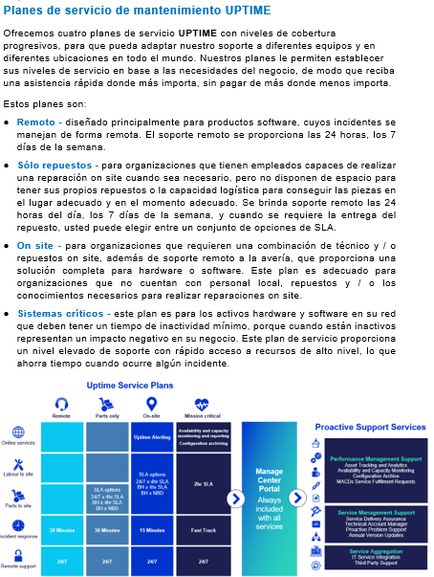
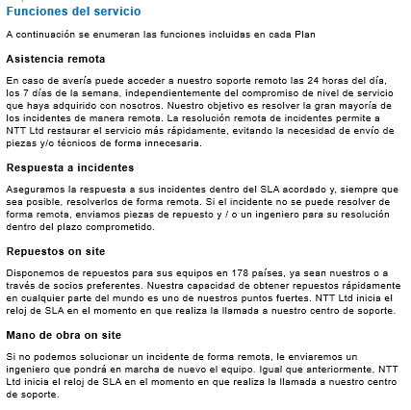
Nombre del elemento de servicio | Entregables | Incluido
Asistencia Remota | Soporte remoto las 24 horas del día, los 7 días de la semana | ü
Gestión de incidencias | Gestión de llamadas | ü
 | Asistencia técnica telefónica | ü
 | Diagnóstico en línea | ü
 | Gestión de escalados | ü
 | Acceso a asistencia del proveedor | ü
Niveles de servicio | Abordado en la sección siguiente | ü
Envío de repuestos | Piezas enviadas a las instalaciones del cliente | ü
Desplazamiento de ingeniero | Técnico enviado a las instalaciones del cliente para realizar el Reemplazo, Reconfiguración o Restablecimiento del servicio | ü
Acceso a Managed Center | Managed Center es la plataforma desde la cual el cliente puede acceder al estado de sus dispositivos e incidencias abiertas | ü
Análisis y seguimiento de activos | Descubrimiento automatizado y análisis del hardware y software de los equipos Cisco de su red | û
Monitorización de disponibilidad y capacidad | Monitorización de la disponibilidad y el rendimiento de su infraestructura mediante la configuración de un conjunto de umbrales en los equipos, como el uso de: CPU, memoria, procesos clave, interfaces de red físicas y virtuales y el rendimiento de los servicios de operador. | û
Archivado de configuraciones | Copias de seguridad automatizadas de configuraciones, que incluyen al menos las dos más recientes | û
Soporte proactivo | Identificación y análisis de incidentes crónicos | û
Gestor técnico de cuenta | Ingeniero de alto nivel dedicado o asignado a su organización, que entiende sus operaciones, tiene en cuenta sus necesidades de soporte y solicitudes de servicio, soluciona problemas e identifica oportunidades para mejorar la disponibilidad de su red | û
Integración de servicios de IT | La integración de servicios de IT le ofrece visibilidad en tiempo real, dentro de sus propios sistemas, del estado y la resolución de tareas que afectan a su infraestructura | û
Garantía de entrega del servicio | Controla los contratos de soporte, procesos y sistemas necesarios para administrar el ciclo de vida completo de los servicios ofertados. Cubre la transición, operación y mejora continua de los servicios | û
Cambios de Configuración (“MACDs”) | Tareas especiales utilizando unidades de servicio prepagadas | û
Actualizaciones anuales de versiones | Proporcionar de forma anual planificación, programación y control de cambios de versiones de los sistemas operativos de dispositivos y/o configuraciones de forma masiva y proactiva | û

